Màn hình
BẢNG BÁO GIÁ SKYWORTH, COOCAA CHÍNH HÃNG (Đã bao gồm 10% VAT)
Stt | Hình ảnh | Mã sản phẩm | Thông số kỹ thuật | Giá bán online | Bảo hành | Tình trạng HH
MÀN HÌNH MÁY TÍNH SKYWORTH
1 | 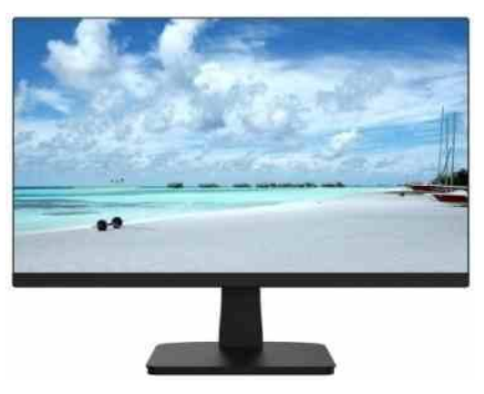 | M223FJ | Màn hình 21.5" độ phân giải 1920×1080 FullHD - Đèn nền : ELED - Tấm nền: VA - Cổng kết nối VGA, HDMI - Thiết kế với viền màn hình siêu mỏng - Thiết kế chống ánh sáng xanh và bảo vệ mắt. - Độ sáng/ độ chói : 200nit - Tần số quét 75Hz - Độ tương phản 3000:1 - Góc nhìn 178°H/178°V - Hiển thị 16.7 triệu màu - Trọng lượng 2.5kg. Hỗ trợ VESA - Nguồn : DC12V/2A | 2,200,000 | 36 Tháng | Hàng có sẵn

2 | 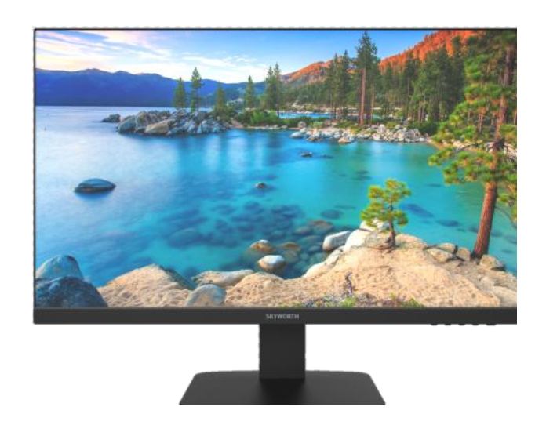 | 24B1H | Màn hình 23.8" độ phân giải 1920×1080 FullHD - Đèn nền : ELED - Tấm nền: IPS - Cổng kết nối VGA, HDMI, 1 cổng audi out - Thiết kế với viền màn hình siêu mỏng - Thiết kế chống ánh sáng xanh và bảo vệ mắt. - Độ sáng/ độ chói : 230nit - Tần số quét 75Hz - Độ tương phản 1000:1 - Góc nhìn 178°H/178°V - Hiển thị 16.7 triệu màu - Trọng lượng 3,85kg. Hỗ trợ VESA - Nguồn : DC12V/2.5A | 2,857,000 | 36 Tháng | Hàng có sẵn

3 |  | 24B1 | Màn hình 23.8" độ phân giải 1920×1080 FullHD - Đèn nền : ELED - Tấm nền: VA - Cổng kết nối VGA, HDMI - Thiết kế với viền màn hình siêu mỏng - Thiết kế chống ánh sáng xanh và bảo vệ mắt. - Độ sáng/ độ chói : 200nit - Tần số quét 75Hz - Độ tương phản 5000:1 - Góc nhìn 178°H/178°V - Hiển thị 16.7 triệu màu - Trọng lượng 3,29kg. Hỗ trợ VESA - Nguồn : DC12V/2.5A | 2,575,000 | 36 Tháng | Hàng có sẵn

4 | 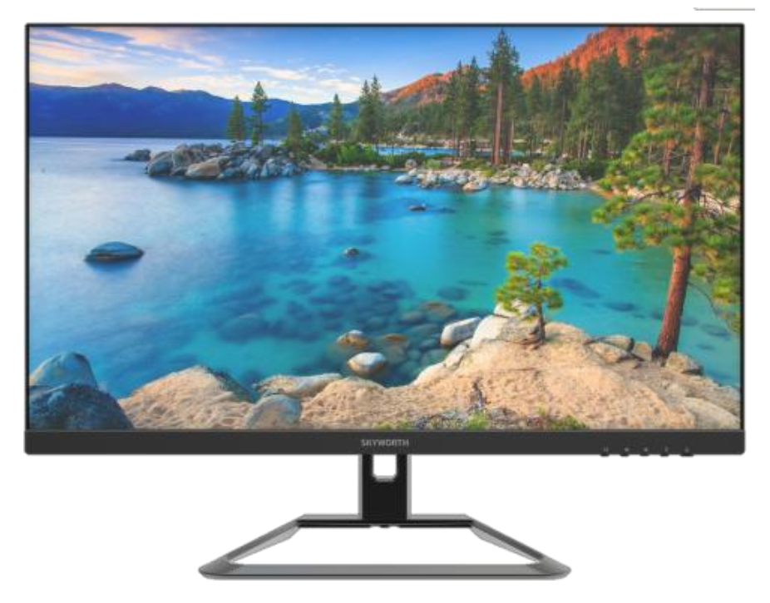 | 24G1H | Màn hình 23.8" độ phân giải 1920×1080 FullHD - Đèn nền : ELED - Tấm nền: IPS - Cổng kết nối VGA, HDMI, 1 cổng audio out - Thiết kế với viền màn hình siêu mỏng - Thiết kế chống ánh sáng xanh và bảo vệ mắt. - Độ sáng/ độ chói : 230nit - Tần số quét 144Hz - Độ tương phản 1000:1 - Góc nhìn 178°H/178°V - Hiển thị 16.7 triệu màu - Trọng lượng 3,85kg. Hỗ trợ VESA - Nguồn : DC12V/2.5A | 4,338,000 | 36 Tháng | Hàng có sẵn

5 | 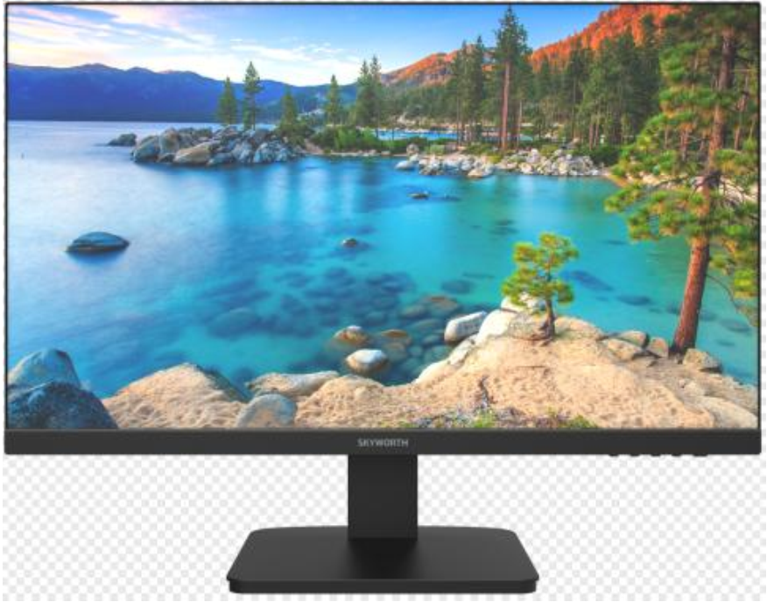 | 27B1H | Màn hình 27" độ phân giải 1920×1080 FullHD - Đèn nền : ELED - Tấm nền: VA - Cổng kết nối VGA, HDMI, 1 cổng audi out - Thiết kế với viền màn hình siêu mỏng - Thiết kế chống ánh sáng xanh và bảo vệ mắt. - Độ sáng/ độ chói : 250nit - Tần số quét 75Hz - Độ tương phản 1000:1 - Góc nhìn 178°H/178°V - Hiển thị 16.7 triệu màu - Trọng lượng 5kg. Hỗ trợ VESA - Nguồn : DC12V/3A | 3,438,000 | 36 Tháng | Hàng có sẵn

6 | 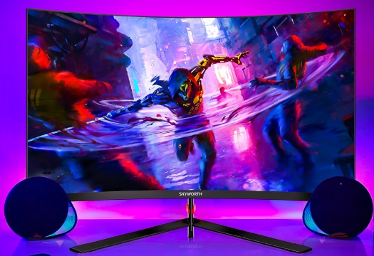 | G1AF27C PRO | Màn hình 27" độ phân giải 1920×1080 FullHD - Màn hình cong - Đèn nền : ELED - Tấm nền: VA - Cổng kết nối HDMI 1.4*2, DP1.2*1,1 cổng Audio out - Thiết kế với viền màn hình siêu mỏng - Thiết kế chống ánh sáng xanh và bảo vệ mắt. - Độ sáng/ độ chói : 300nit - Tần số quét 165Hz - Độ tương phản 4000:1 - Góc nhìn 178°H/178°V - Hiển thị 16.7 triệu màu - Trọng lượng 3.98kg. Hỗ trợ VESA - Nguồn : DC12V/4A | 4,938,000 | 36 Tháng | Hàng sắp về

7 | 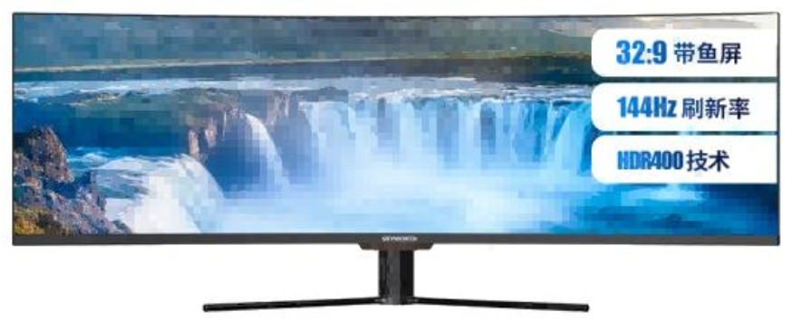 | 49G1H | Màn hình cong 49" độ phân giải 3840×1080 - Đèn nền : ELED. Tỉ lệ 32:9 - Tấm nền: VA - Cổng kết nối VGA, HDMI, DP - Thiết kế với viền màn hình siêu mỏng - Thiết kế chống ánh sáng xanh và bảo vệ mắt. - Độ sáng/ độ chói : 320nit - Tần số quét 144Hz - Độ tương phản 3000:1 - Góc nhìn 178°H/178°V - Hiển thị 16.7 triệu màu - Trọng lượng 11.4kg. Hỗ trợ VESA - Nguồn : AC 100-240V, 50/60Hz,2A | 21,238,000 | 36 Tháng | Hàng có sẵn

MÀN HÌNH MÁY TÍNH COOCAA
Stt | Hình ảnh | Mã sản phẩm | Thông số kỹ thuật | Giá bán lẻ | Bảo hành | Tình trạng HH
1 | 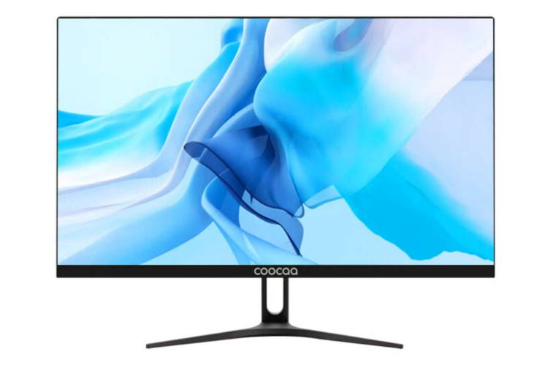 | C215J01 | Màn hình 21.5" độ phân giải 1920×1080 FullHD - Đèn nền : ELED - Tấm nền: VA - Cổng kết nối VGA, HDMI, tích hợp loa - Thiết kế với viền màn hình siêu mỏng - Thiết kế chống ánh sáng xanh và bảo vệ mắt. - Độ sáng/ độ chói : 200nit - Tần số quét 75Hz - Độ tương phản 3000:1 - Góc nhìn 178°H/178°V - Hiển thị 16.7 triệu màu - Trọng lượng 2.5kg. Hỗ trợ VESA - Nguồn : DC12V/2A | 2,073,000 | 24 tháng | Hàng có sẵn

2 |  | C238J01 | Màn hình 23.8" độ phân giải 1920×1080 FullHD - Đèn nền : ELED - Tấm nền: VA - Cổng kết nối VGA, HDMI - Thiết kế với viền màn hình siêu mỏng - Thiết kế chống ánh sáng xanh và bảo vệ mắt. - Độ sáng/ độ chói : 230nit - Tần số quét 75Hz - Độ tương phản 4000:1 - Góc nhìn 178°H/178°V - Hiển thị 16.7 triệu màu - Trọng lượng 3,4kg. Hỗ trợ VESA - Nguồn : DC12V/2.5A | 2,444,000 | 24 tháng | Hàng có sẵn

3 | 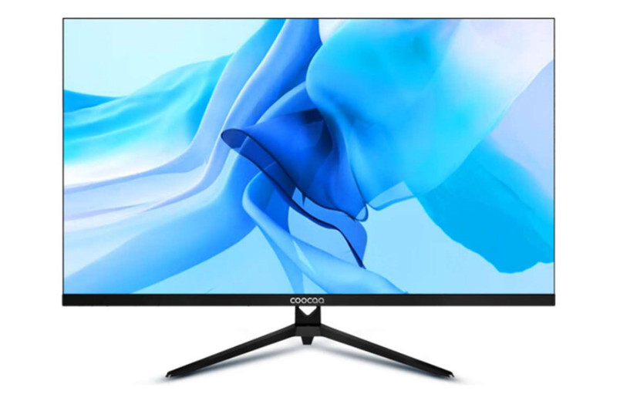 | C027J01 | Màn hình 27" độ phân giải 1920×1080 FullHD - Tấm nền: VA - Cổng kết nối VGA, HDMI - Thiết kế với viền màn hình siêu mỏng - Thiết kế chống ánh sáng xanh và bảo vệ mắt. - Độ sáng/ độ chói : 250nit - Tần số quét 75Hz - Độ tương phản 4000:1 - Góc nhìn 178°H/178°V - Hiển thị 16.7 triệu màu - Trọng lượng 4.9kg. Hỗ trợ VESA - Nguồn : DC12V/3A | 3,225,000 | 24 tháng | Hàng có sẵn

CHÍNH SÁCH BẢO HÀNH:
- Bảo hành 36 tháng 1 đổi 1 trong 3 tháng đầu đối với các sản phẩm SKYWORTH và 24 tháng 1 đổi 1 trong 3 tháng đầu đối với các sản phẩm COOCAA. - Sản phẩm được bảo hành miễn phí nếu sản phẩm đó còn thời hạn bảo hành được tính dựa trên tem bảo hành hoặc mã vạch được dán trên từng sản phẩm. Điều kiện: Sản phẩm được bảo hành trong thời hạn liên quan đến lỗi do nhà sản xuất.

